20并发
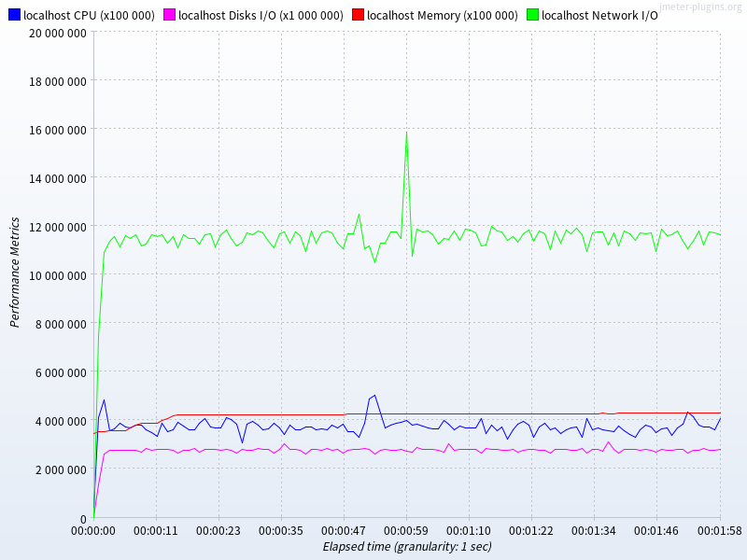
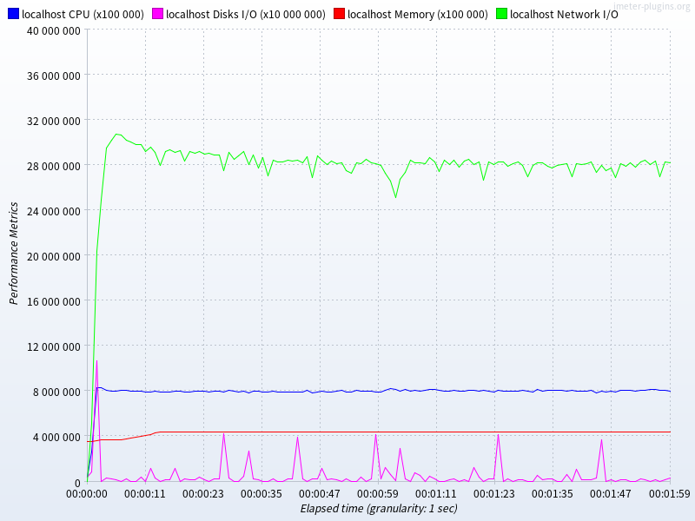
 | 数据库 | # 样本 | 平均值 | 中位数 | 90% 百分位 | 95% 百分位 | 99% 百分位 | 最小值 | 最大值 | 异常 % | 吞吐量 | 接收 KB/sec | 标准偏差 | SQL
insert | mysql | 2787834 | 0 | 1 | 1 | 2 | 2 | 0 | 880 | 0.00% | 23231.8 | 249.6 | 1.66 | insert into tb_warehouse(`warehouse_number`, `warehouse_name`) values(?, ?)
 | mariadb | 2346563 | 1 | 1 | 1 | 1 | 2 | 0 | 891 | 0.00% | 19555.3 | 210.1 | 1.67
 | postgres | 3339336 | 0 | 1 | 1 | 1 | 1 | 0 | 4034 | 0.00% | 27827.8 | 298.9 | 8.79
 | tidb | 1767073 | 1 | 1 | 2 | 2 | 2 | 0 | 1122 | 0.00% | 14725.5 | 158.2 | 2.54
joinselect | mysql | 9330039 | 0 | 0 | 1 | 1 | 1 | 0 | 933 | 0.00% | 77750.3 | 9718.8 | 1.11 | SELECT a.ord_number, a.ord_status, a.order_time, b.custom_number, b.custom_name FROM tb_order a inner join tb_custom b on(a.custom_number = b.custom_number) where a.ord_number = ?;
 | mariadb | 10360689 | 0 | 0 | 1 | 1 | 1 | 0 | 855 | 0.00% | 86340.5 | 11214.1 | 1.05 |  | tb_custom表建有索引: `tb_custom_unique01` (`custom_number`)
 | postgres | 13152144 | 0 | 0 | 1 | 1 | 1 | 0 | 4003 | 0.00% | 109602.1 | 14235.4 | 4.44
 | tidb | 1046575 | 2 | 2 | 3 | 3 | 5 | 1 | 1189 | 0.00% | 8721.5 | 1090.2 | 3.53

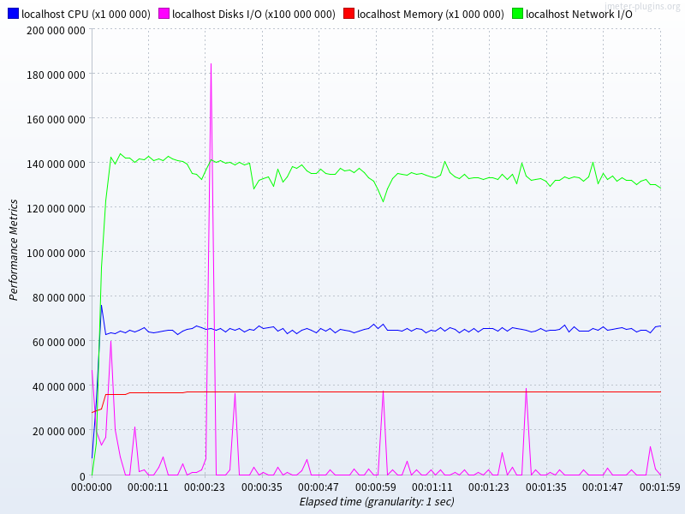
测试期间资源统计
mysql | insert |  |  |  |  |  |  |  |  |  |  | joinselect
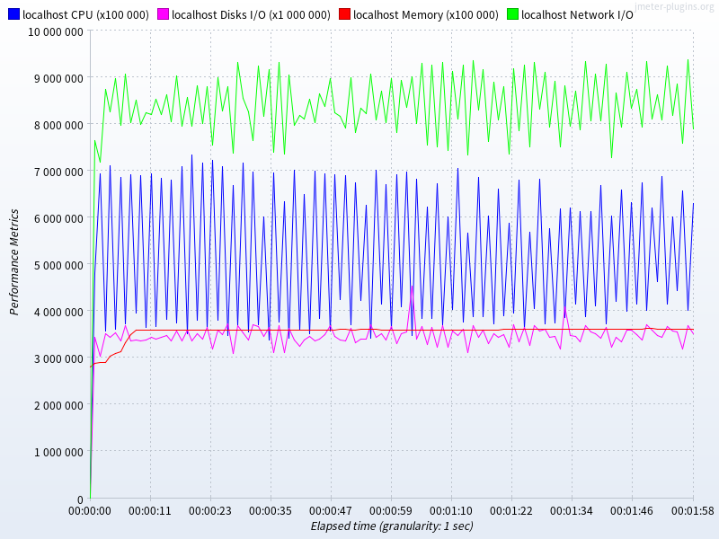

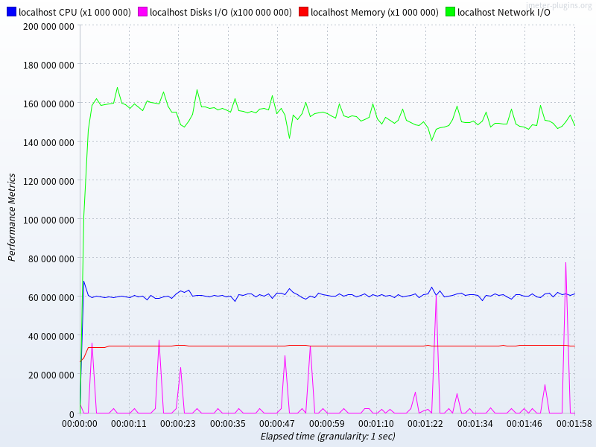
mariadb | insert |  |  |  |  |  |  |  |  |  |  | joinselect
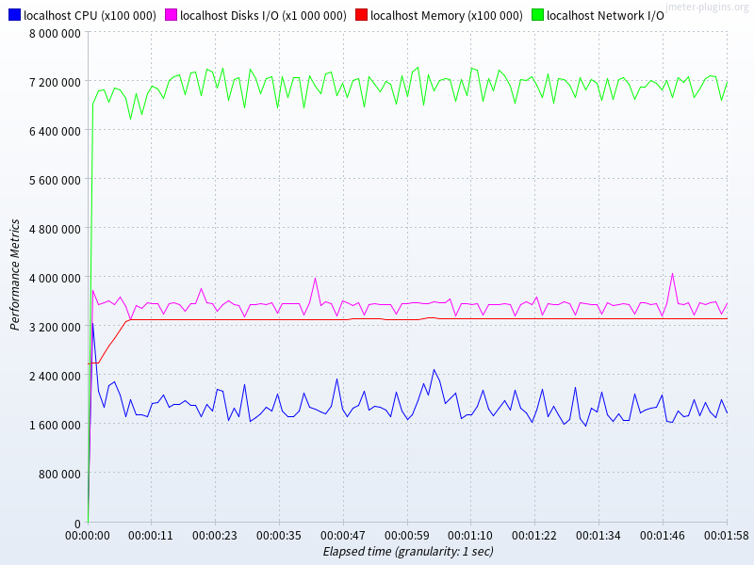

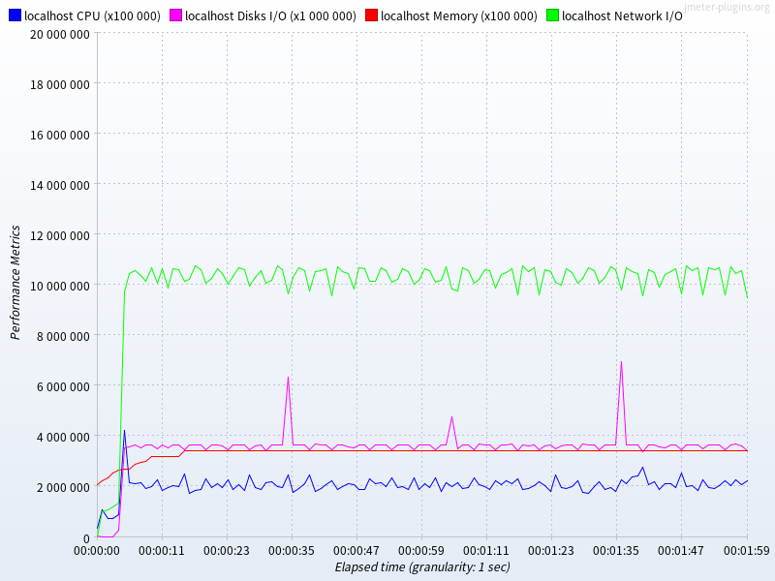
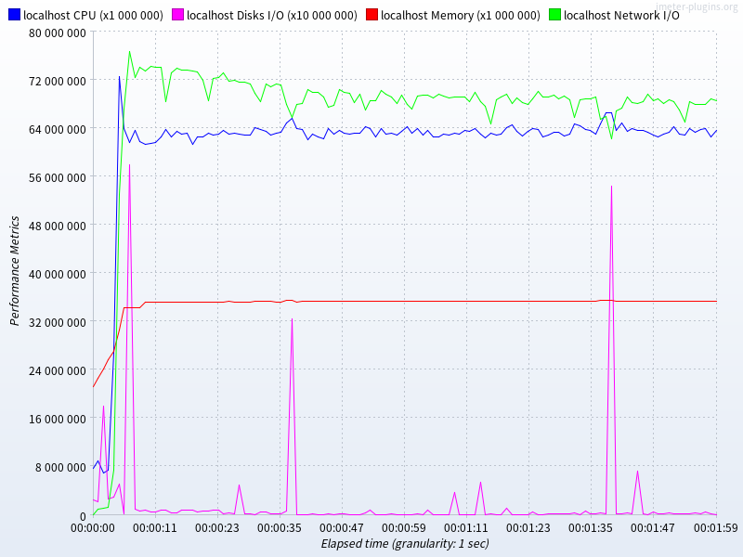
postgres | insert |  |  |  |  |  |  |  |  |  |  | joinselect

tidb | insert |  |  |  |  |  |  |  |  |  |  | joinselect

200并发
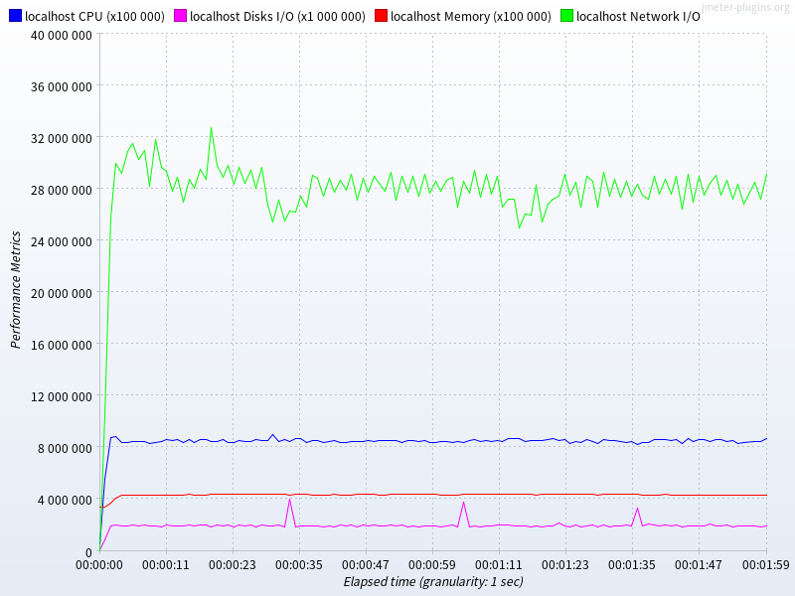
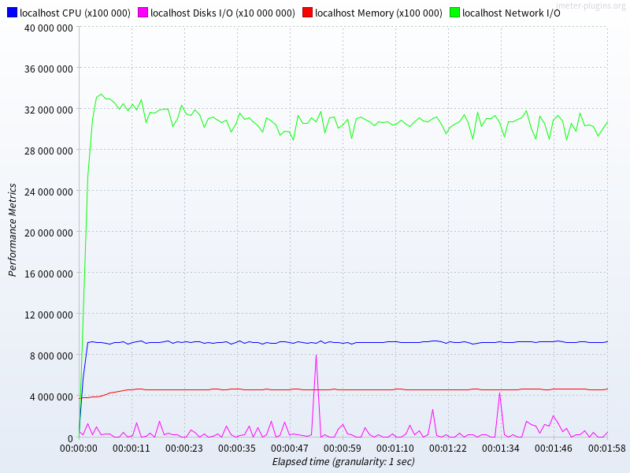
 | 数据库 | # 样本 | 平均值 | 中位数 | 90% 百分位 | 95% 百分位 | 99% 百分位 | 最小值 | 最大值 | 异常 % | 吞吐量 | 接收 KB/sec | 标准偏差 | SQL
insert | mysql | 5556256 | 4 | 3 | 8 | 11 | 23 | 0 | 941 | 0.00% | 46292.9 | 497.3 | 5.59 | insert into tb_warehouse(`warehouse_number`, `warehouse_name`) values(?, ?)
 | mariadb | 9309310 | 2 | 2 | 4 | 5 | 8 | 0 | 915 | 0.00% | 77569.8 | 833.3 | 4.01
 | postgres | 11175459 | 2 | 2 | 3 | 4 | 6 | 0 | 4174 | 0.00% | 93118.7 | 1000.3 | 15.8
 | tidb | 5219840 | 4 | 4 | 6 | 7 | 10 | 0 | 1265 | 0.00% | 43492.9 | 467.2 | 5.75
joinselect | mysql | 11376035 | 1 | 1 | 5 | 9 | 14 | 0 | 1051 | 0.00% | 94782.9 | 11847.9 | 4.57 | SELECT a.ord_number, a.ord_status, a.order_time, b.custom_number, b.custom_name FROM tb_order a inner join tb_custom b on(a.custom_number = b.custom_number) where a.ord_number = ?;
 | mariadb | 13366001 | 1 | 1 | 3 | 5 | 9 | 0 | 923 | 0.00% | 111368.5 | 14464.9 | 3.55 |  | tb_custom表建有索引: `tb_custom_unique01` (`custom_number`)
 | postgres | 14560349 | 1 | 1 | 4 | 6 | 10 | 0 | 4092 | 0.00% | 121315 | 15756.7 | 13.71
 | tidb | 1363718 | 17 | 17 | 25 | 28 | 36 | 1 | 1303 | 0.00% | 11361.7 | 1420.2 | 12.11

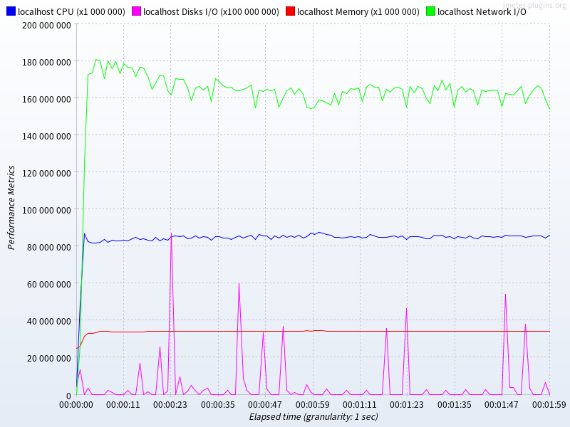
测试期间资源统计
mysql | insert |  |  |  |  |  |  |  |  |  |  |  | joinselect
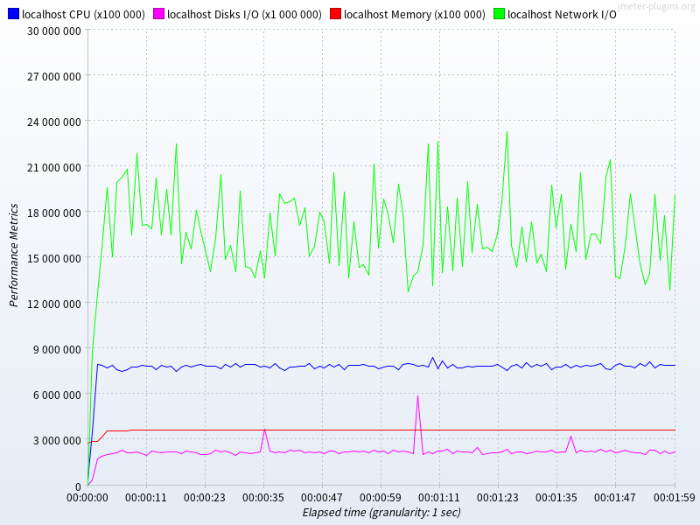

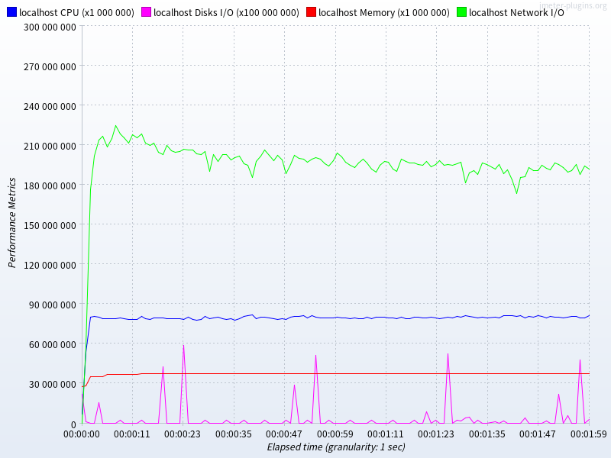
mariadb | insert |  |  |  |  |  |  |  |  |  |  |  | joinselect
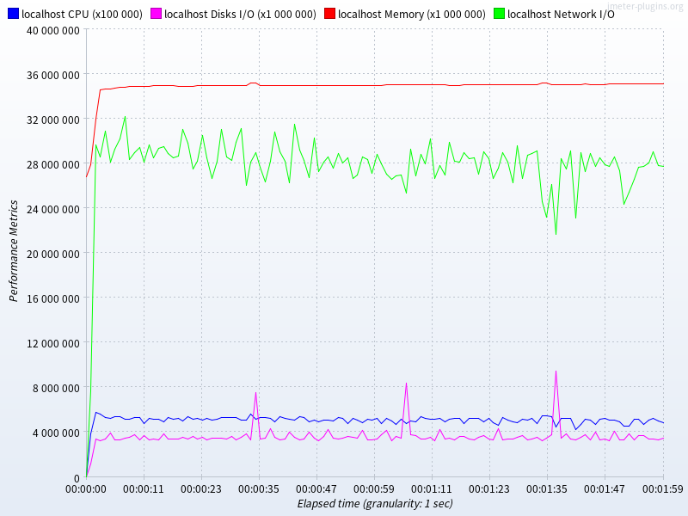

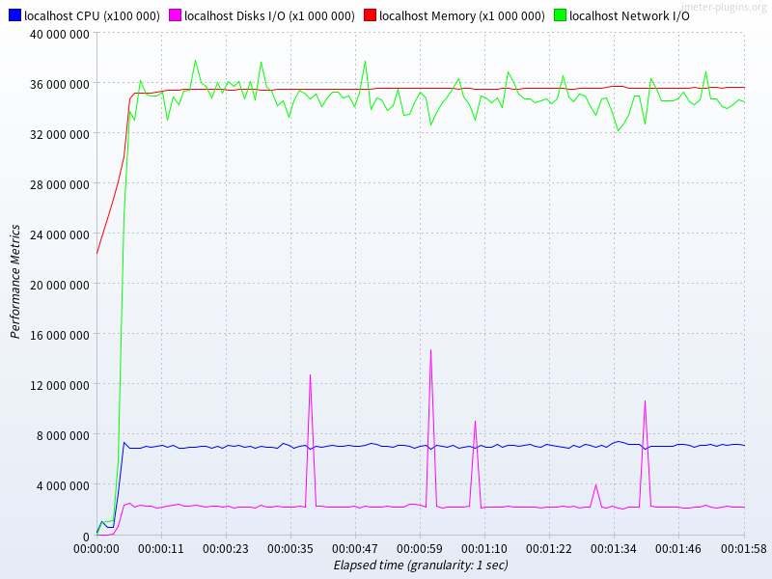
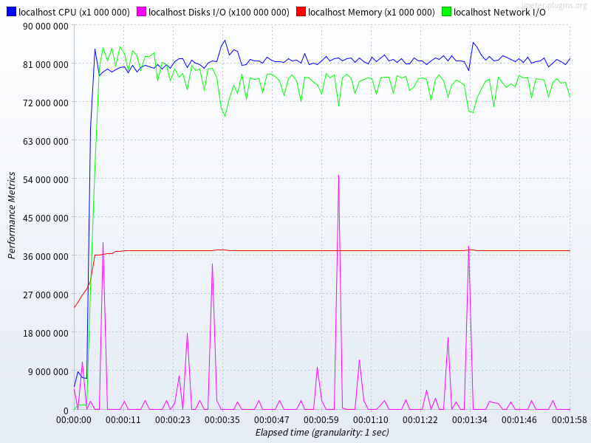
postgres | insert |  |  |  |  |  |  |  |  |  |  |  | joinselect

tidb | insert |  |  |  |  |  |  |  |  |  |  |  | joinselect

